Tabelle1
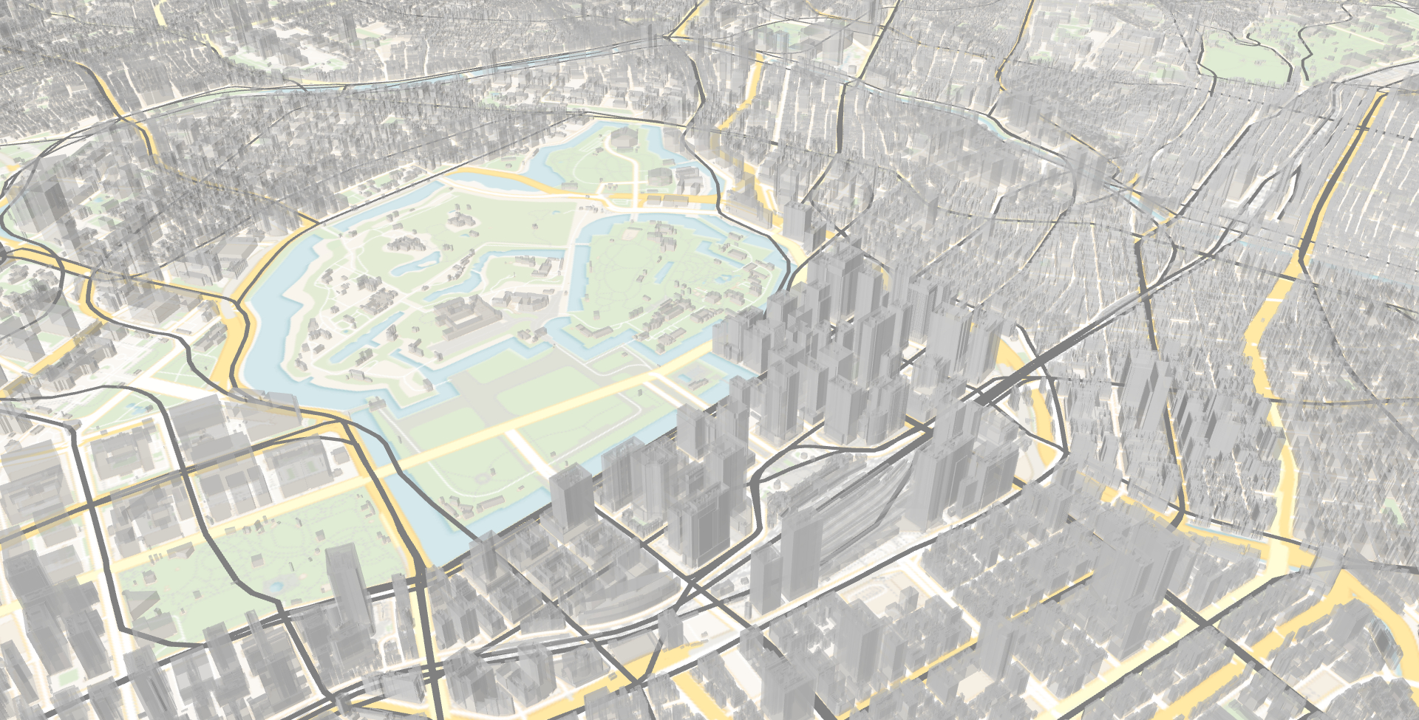
CHAT
LAYERS

SPECTRA CHAT

チャットで質問

